PWM_LO
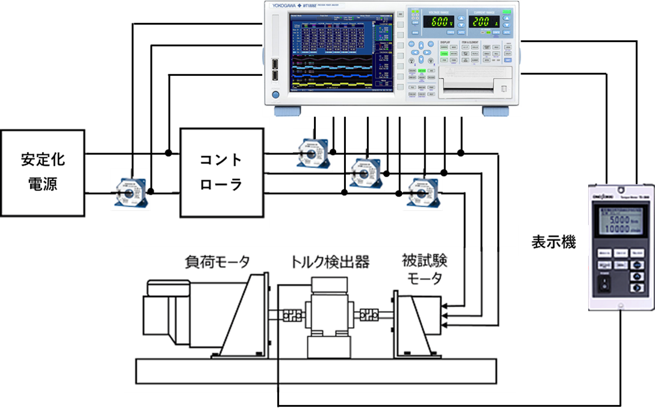
和歌山大学 様 モータ＆コント効率測定結果

モータシリアルNo. | M2096D-Ⅲ-152 |  |  |  |  |  |  |  |  |  |  |  |  |  |  |  |  | 2023-09-15
コントシリアルNo. | ミツバ保有品 |  |  |  |  | 計測機器
 |  |  |  |  |  | パワーメータ |  | WT1804E
測定条件 |  |  |  |  |  | 表示機 |  | TS-2800
回転方向： | CCW |  |  |  |  | トルク検出器 |  | TH-1106
電子進角： | 0
モード： | PWM LO |  |  |  |  | 計測機器誤差範囲
DUTY： | 100% |  |  |  |  | パワーメータ 読み値誤差 |  | ±0.05％
 |  |  |  |  |  | パワーメータ レンジ誤差 |  | ±0.05％
 |  |  |  |  |  | トルク検出器 |  | ±0.1％
 |  |  |  |  |  |  |  |  |  |  |  |  |  |  |  |  |  |  | wadai
BRIDGESTONE 16in |  | 78.6 | 78.4 | 78.1 | 77.7 | 77.3 | 77.0 | 76.6 | 75.8 | 75.1 | 74.4 | 73.7 | 73.2 | 72.5 | 71.9 | 70.5 | 69.3 | km/h | 64.772651338 | km/h
電源電圧 | Udc(V) | 102.2 | 102.2 | 102.2 | 102.1 | 102.2 | 102.2 | 102.2 | 102.2 | 102.2 | 102.2 | 102.2 | 102.2 | 102.2 | 102.2 | 102.2 | 102.2 |  | 91.25 | 定常電圧 | 3.65
電流値 | Ｉdc(A) | 0.7 | 1.1 | 1.9 | 2.9 | 4.1 | 5.0 | 6.1 | 8.0 | 10.0 | 12.1 | 14.0 | 16.0 | 17.9 | 20.0 | 25.0 | 30.1 |  |  | 直列数 | 25
コント入力電力 | Pin(W) | 67.4 | 112.6 | 197.4 | 300.0 | 420.0 | 513.4 | 618.7 | 822.4 | 1023.1 | 1235.4 | 1430.5 | 1634.9 | 1832.8 | 2040.8 | 2550.6 | 3070.7
回転速度 | Ｎ(rpm) | 748.5 | 747.0 | 744.0 | 740.2 | 736.6 | 733.0 | 729.3 | 722.0 | 715.8 | 708.6 | 702.4 | 696.8 | 690.9 | 684.9 | 671.8 | 659.7
トルク | Ｔ(N-m) | 0.0 | 0.6 | 1.7 | 3.0 | 4.5 | 5.8 | 7.2 | 9.9 | 12.6 | 15.4 | 18.1 | 20.9 | 23.7 | 26.6 | 33.8 | 41.1
モータ出力 | Pm(W) | 0.0 | 46.1 | 131.5 | 233.1 | 350.1 | 444.1 | 547.3 | 746.9 | 941.2 | 1145.5 | 1332.3 | 1526.6 | 1713.6 | 1908.0 | 2376.7 | 2842.4
総合効率 | ηt(%) | 0.0 | 40.9 | 66.6 | 77.7 | 83.4 | 86.5 | 88.5 | 90.8 | 92.0 | 92.7 | 93.1 | 93.4 | 93.5 | 93.5 | 93.2 | 92.6

モータ特性
 |  | トルク | 総合効率
0.7 | 748.5 | 0.0 | 0.0
1.1 | 747.0 | 0.6 | 40.9
1.9 | 744.0 | 1.7 | 66.6
2.9 | 740.2 | 3.0 | 77.7
4.1 | 736.6 | 4.5 | 83.4
5.0 | 733.0 | 5.8 | 86.5
6.1 | 729.3 | 7.2 | 88.5
8.0 | 722.0 | 9.9 | 90.8
10.0 | 715.8 | 12.6 | 92.0
12.1 | 708.6 | 15.4 | 92.7
14.0 | 702.4 | 18.1 | 93.1
16.0 | 696.8 | 20.9 | 93.4
17.9 | 690.9 | 23.7 | 93.5
20.0 | 684.9 | 26.6 | 93.5
25.0 | 671.8 | 33.8 | 93.2
30.1 | 659.7 | 41.1 | 92.6

PWM_HI
和歌山大学 様 モータ＆コント効率測定結果

モータシリアルNo. | M2096D-Ⅲ-152 |  |  |  |  |  |  |  |  |  |  |  |  |  |  |  |  | 2023-09-15
コントシリアルNo. | ミツバ保有品 |  |  |  |  | 計測機器
 |  |  |  |  |  | パワーメータ |  | WT1804E
測定条件 |  |  |  |  |  | 表示機 |  | TS-2800
回転方向： | CCW |  |  |  |  | トルク検出器 |  | TH-1106
電子進角： | 0
モード： | PWM HI |  |  |  |  | 計測機器誤差範囲
DUTY： | 100% |  |  |  |  | パワーメータ 読み値誤差 |  | ±0.05％
 |  |  |  |  |  | パワーメータ レンジ誤差 |  | ±0.05％
 |  |  |  |  |  | トルク検出器 |  | ±0.1％

BRIDGESTONE 16in |  | 111.8 | 111.7 | 111.6 | 111.3 | 110.9 | 110.4 | 110.0 | 109.2 | 108.4 | 107.6 | 106.9 | 106.2 | 105.5 | 104.7 | 103.1 | 101.6 | km/h | 90.737406288 | km/h
電源電圧 | Udc(V) | 102.2 | 102.2 | 102.2 | 102.2 | 102.2 | 102.2 | 102.2 | 102.2 | 102.3 | 102.2 | 102.2 | 102.2 | 102.2 | 102.1 | 102.2 | 102.2 |  | 91.25 | 定常電圧 | 3.65
電流値 | Ｉdc(A) | 1.1 | 1.8 | 2.0 | 3.0 | 4.0 | 5.0 | 6.0 | 8.0 | 10.1 | 12.0 | 14.0 | 16.0 | 18.0 | 20.0 | 25.0 | 30.0 |  |  | 直列数 | 25
コント入力電力 | Pin(W) | 113.8 | 182.1 | 204.1 | 302.7 | 408.4 | 515.6 | 617.1 | 816.0 | 1031.7 | 1231.0 | 1427.3 | 1635.8 | 1836.1 | 2044.3 | 2552.3 | 3061.4
回転速度 | Ｎ(rpm) | 1065.0 | 1063.5 | 1063.1 | 1060.2 | 1055.9 | 1051.7 | 1048.0 | 1039.9 | 1032.8 | 1025.2 | 1018.0 | 1011.5 | 1004.7 | 997.6 | 982.2 | 967.8
トルク | Ｔ(N-m) | 0.0 | 0.6 | 0.8 | 1.7 | 2.7 | 3.6 | 4.6 | 6.4 | 8.4 | 10.3 | 12.1 | 14.1 | 16.0 | 18.0 | 23.0 | 28.0
モータ出力 | Pm(W) | 0.0 | 69.5 | 91.0 | 190.2 | 295.3 | 401.8 | 506.4 | 697.4 | 908.1 | 1102.9 | 1294.2 | 1493.9 | 1685.3 | 1883.6 | 2362.8 | 2836.5
総合効率 | ηt(%) | 0.0 | 38.2 | 44.6 | 62.8 | 72.3 | 77.9 | 82.1 | 85.5 | 88.0 | 89.6 | 90.7 | 91.3 | 91.8 | 92.1 | 92.6 | 92.7

モータ特性
 |  | トルク | 総合効率
1.1 | 1065.0 | 0.0 | 0.0
1.8 | 1063.5 | 0.6 | 38.2
2.0 | 1063.1 | 0.8 | 44.6
3.0 | 1060.2 | 1.7 | 62.8
4.0 | 1055.9 | 2.7 | 72.3
5.0 | 1051.7 | 3.6 | 77.9
6.0 | 1048.0 | 4.6 | 82.1
8.0 | 1039.9 | 6.4 | 85.5
10.1 | 1032.8 | 8.4 | 88.0
12.0 | 1025.2 | 10.3 | 89.6
14.0 | 1018.0 | 12.1 | 90.7
16.0 | 1011.5 | 14.1 | 91.3
18.0 | 1004.7 | 16.0 | 91.8
20.0 | 997.6 | 18.0 | 92.1
25.0 | 982.2 | 23.0 | 92.6
30.0 | 967.8 | 28.0 | 92.7

ECO_LO
和歌山大学 様 モータ＆コント効率測定結果

モータシリアルNo. | M2096D-Ⅲ-152 |  |  |  |  |  |  |  |  |  |  |  |  |  |  |  |  | 2023-09-15
コントシリアルNo. | ミツバ保有品 |  |  |  |  | 計測機器
 |  |  |  |  |  | パワーメータ |  | WT1804E
測定条件 |  |  |  |  |  | 表示機 |  | TS-2800
回転方向： | CCW |  |  |  |  | トルク検出器 |  | TH-1106
電子進角： | 0
モード： | ECO LO |  |  |  |  | 計測機器誤差範囲
DUTY： | 100% |  |  |  |  | パワーメータ 読み値誤差 |  | ±0.05％
 |  |  |  |  |  | パワーメータ レンジ誤差 |  | ±0.05％
 |  |  |  |  |  | トルク検出器 |  | ±0.1％

BRIDGESTONE 16in |  | 83.0 | 83.0 | 82.4 | 81.9 | 81.5 | 81.0 | 80.5 | 79.7 | 78.9 | 77.9 | 77.0 | 76.2 | 75.4 | 74.5 | 72.6 | 70.7 | km/h
電源電圧 | Udc(V) | 102.6 | 102.6 | 102.3 | 102.3 | 102.2 | 102.2 | 102.2 | 102.2 | 102.2 | 102.2 | 102.2 | 102.2 | 102.2 | 102.2 | 102.2 | 102.2
電流値 | Ｉdc(A) | 0.7 | 1.1 | 2.1 | 3.1 | 4.0 | 5.2 | 6.1 | 8.0 | 10.0 | 12.1 | 14.1 | 16.3 | 18.0 | 20.1 | 25.0 | 30.2
コント入力電力 | Pin(W) | 72.4 | 115.6 | 215.4 | 316.4 | 406.9 | 527.5 | 624.6 | 818.0 | 1022.8 | 1235.4 | 1445.2 | 1664.3 | 1835.9 | 2055.1 | 2552.2 | 3089.4
回転速度 | Ｎ(rpm) | 791.0 | 790.6 | 784.4 | 780.0 | 776.2 | 771.6 | 767.1 | 758.8 | 751.1 | 742.3 | 733.6 | 726.2 | 718.1 | 710.0 | 691.8 | 673.8
トルク | Ｔ(N-m) | 0.0 | 0.6 | 1.7 | 3.0 | 4.1 | 5.6 | 6.8 | 9.3 | 12.0 | 14.8 | 17.6 | 20.4 | 23.0 | 25.9 | 33.0 | 40.7
モータ出力 | Pm(W) | 0.0 | 48.3 | 140.3 | 244.5 | 335.6 | 450.6 | 548.7 | 742.6 | 942.5 | 1148.0 | 1351.0 | 1547.8 | 1726.7 | 1928.6 | 2392.4 | 2872.0
総合効率 | ηt(%) | 0.0 | 41.8 | 65.1 | 77.3 | 82.5 | 85.4 | 87.8 | 90.8 | 92.2 | 92.9 | 93.5 | 93.0 | 94.1 | 93.8 | 93.7 | 93.0

モータ特性
 |  | トルク | 総合効率
0.7 | 791.0 | 0.0 | 0.0
1.1 | 790.6 | 0.6 | 41.8
2.1 | 784.4 | 1.7 | 65.1
3.1 | 780.0 | 3.0 | 77.3
4.0 | 776.2 | 4.1 | 82.5
5.2 | 771.6 | 5.6 | 85.4
6.1 | 767.1 | 6.8 | 87.8
8.0 | 758.8 | 9.3 | 90.8
10.0 | 751.1 | 12.0 | 92.2
12.1 | 742.3 | 14.8 | 92.9
14.1 | 733.6 | 17.6 | 93.5
16.3 | 726.2 | 20.4 | 93.0
18.0 | 718.1 | 23.0 | 94.1
20.1 | 710.0 | 25.9 | 93.8
25.0 | 691.8 | 33.0 | 93.7
30.2 | 673.8 | 40.7 | 93.0

ECO_HI
和歌山大学 様 モータ＆コント効率測定結果

モータシリアルNo. | M2096D-Ⅲ-152 |  |  |  |  |  |  |  |  |  |  |  |  |  |  |  |  | 2023-09-15
コントシリアルNo. | ミツバ保有品 |  |  |  |  | 計測機器
 |  |  |  |  |  | パワーメータ |  | WT1804E
測定条件 |  |  |  |  |  | 表示機 |  | TS-2800
回転方向： | CCW |  |  |  |  | トルク検出器 |  | TH-1106
電子進角： | 0
モード： | ECO HI |  |  |  |  | 計測機器誤差範囲
DUTY： | 100% |  |  |  |  | パワーメータ 読み値誤差 |  | ±0.05％
 |  |  |  |  |  | パワーメータ レンジ誤差 |  | ±0.05％
 |  |  |  |  |  | トルク検出器 |  | ±0.1％

BRIDGESTONE 16in |  | 117.9 | 117.8 | 117.2 | 116.7 | 116.2 | 115.6 | 114.9 | 113.8 | 112.8 | 112.0 | 111.0 | 110.1 | 109.2 | 106.9 | 104.7 | km/h
電源電圧 | Udc(V) | 102.6 | 102.4 | 102.2 | 102.2 | 102.2 | 102.2 | 102.3 | 102.2 | 102.2 | 102.2 | 102.2 | 102.2 | 102.3 | 102.2 | 102.2
電流値 | Ｉdc(A) | 1.3 | 2.0 | 2.9 | 3.8 | 5.0 | 6.1 | 7.9 | 10.0 | 12.0 | 13.9 | 16.1 | 18.1 | 20.0 | 24.9 | 29.9
コント入力電力 | Pin(W) | 127.6 | 199.7 | 297.2 | 385.4 | 508.7 | 622.0 | 806.8 | 1023.8 | 1222.7 | 1420.1 | 1642.2 | 1847.8 | 2046.8 | 2546.8 | 3058.8
回転速度 | Ｎ(rpm) | 1123.0 | 1122.3 | 1116.0 | 1111.4 | 1106.8 | 1101.4 | 1094.3 | 1084.2 | 1074.7 | 1066.8 | 1057.3 | 1048.2 | 1040.4 | 1018.0 | 997.3
トルク | Ｔ(N-m) | 0.0 | 0.6 | 1.5 | 2.3 | 3.3 | 4.4 | 6.0 | 7.9 | 9.7 | 11.5 | 13.5 | 15.4 | 17.3 | 22.2 | 27.2
モータ出力 | Pm(W) | 0.0 | 73.9 | 174.5 | 266.1 | 385.0 | 502.8 | 685.4 | 894.6 | 1093.8 | 1285.3 | 1496.2 | 1691.3 | 1884.5 | 2363.0 | 2843.3
総合効率 | ηt(%) | 0.0 | 37.0 | 58.7 | 69.0 | 75.7 | 80.8 | 85.0 | 87.4 | 89.5 | 90.5 | 91.1 | 91.5 | 92.1 | 92.8 | 93.0

モータ特性
 |  | トルク | 総合効率
1.3 | 1123.0 | 0.0 | 0.0
2.0 | 1122.3 | 0.6 | 37.0
2.9 | 1116.0 | 1.5 | 58.7
3.8 | 1111.4 | 2.3 | 69.0
5.0 | 1106.8 | 3.3 | 75.7
6.1 | 1101.4 | 4.4 | 80.8
7.9 | 1094.3 | 6.0 | 85.0
10.0 | 1084.2 | 7.9 | 87.4
12.0 | 1074.7 | 9.7 | 89.5
13.9 | 1066.8 | 11.5 | 90.5
16.1 | 1057.3 | 13.5 | 91.1
18.1 | 1048.2 | 15.4 | 91.5
20.0 | 1040.4 | 17.3 | 92.1
24.9 | 1018.0 | 22.2 | 92.8
29.9 | 997.3 | 27.2 | 93.0

